F-DIREMS-017

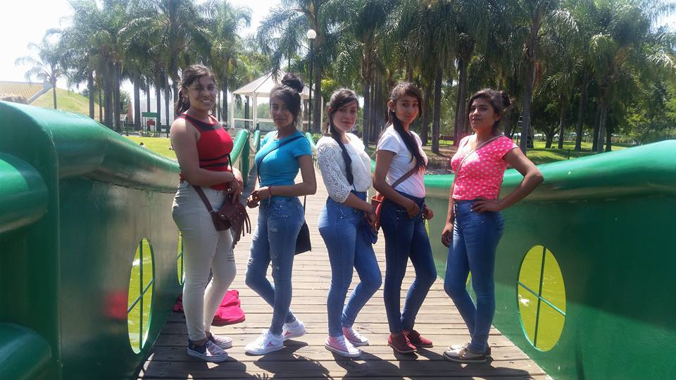
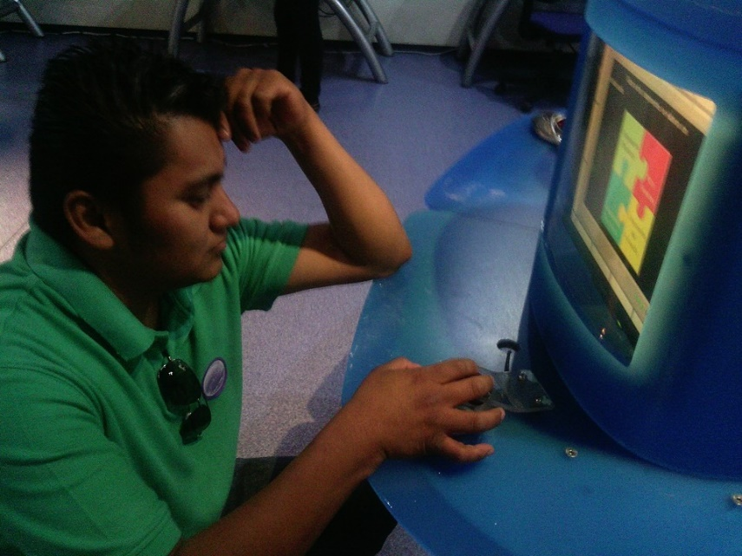
 |  | EVALUACIÓN DE VISITA ACADÉMICA |  |  |  |  |  | Codificación | F-DIREMS-017
 |  |  |  |  |  |  |  | No. Rev. | 0
 |  |  |  |  |  |  |  | Emision | 2015-10-22
Telebachillerato Comunitario: |  |  | San Juan de los Rangeles
Lugar que se visitó: |  |  | Centro de Ciencias Explora
Fecha de la visita: |  | 20 de Mayo de 2016
Reporte de la Visita
Reporte de la Visita: Se dio autorización por parte de UVEG la realización de una visita académica el día 20 de Mayo del presente al Centro de Ciencias Explora en la Ciudad de León, Gto., el punto de salida fue de la Comunidad de San Juan de los Rangeles, municipio de San Luis de la Paz, Gto con destino a la Ciudad de León a las 6:00 am. A las 09:30 fue el recibimiento por parte de los guías quienes verificaban el ingreso de los 31 alumnos y los 3 maestros del centro de trabajo. Se realizaron talleres de integración y de trabajo aplicando los conocimientos adquiridos durante su formación teniendo temas de interés sobre reacciones químicas, movimientos de cuerpos, uso adecuado de las tecnologías de la información y comunicación, manejo de emociones e integración de los organismos que forman parte de los seres vivos, estos temas se presentaron en cada una de las siguientes áreas: Recrea-ciencia, tecnotrón, sala de comunicación, sala del cuerpo humano, sala del movimiento y sala del planeta agua con una duración aproximada de 30 minutos cada una. En punto de las 14:00 hrs se dio inicio a la proyección de una película "Viaje al Espacio 3D" donde los alumnos visualizaron los viajes que realizan los astronautas y propiamente la NASA sobre la adaptación de los seres humanos y sus retos por el conocimiento del Universo hoy en día. Al término de la película nuevamente se trabajó en los talleres donde los alumnos adquirían mejor participación en las actividades realizadas. Finalmente se dio punto de salida a las 17:00 hrs con destino a la Comunidad de San Juan de los Rangeles, llegando a las 20:00 hrs aproximadamente. Cada uno de los alumnos mostro la satisfacción del viaje realizado, considerando ellos mismos una próxima visita académica para el siguiente semestre. A nombre de las maestras Erendira García Camacho y Elida del Rosario Chiquito Rodríguez, su servidor Emmanuel Hernández Reséndiz responsable de la visita académica considero importante mencionar que los alumnos

Indique con una "X"
ASPECTOS A EVALUAR |  |  | EXCELENTE | BUENO | REGULAR | MALO | DEFICIENTE
PUNTUALIDAD |  |  | x
DOMINIO DE TEMA DEL GUIA |  |  | x
CONTENIDO DE TEMA DE LA VISITA |  |  | x
CUMPLIÓ CON OBJETIVO |  |  | x
ALIMENTOS |  |  |  | x
INSTALACIONES |  |  |  | x
GENERÓ PARTICIPACIÓN GRUPAL |  |  | x
QUE CALIFICACIÓN GLOBAL ASIGNA |  |  | Excelente sobre los temas de interes

PARTICIPANTES
ALUMNOS | DOCENTES | PADRES DE FAMILIA |  | OTROS | Adjunte Evidencia Fotogrfica
31 | 3 | 0 |  |  | 34

Adjunte Evidencia Fotográfica

